상품제안서
프로디아 QS00 맞춤형펜 스위스볼펜 주문형펜 | 상품코드: F04166

 |  |  |  |  |  |  | 02-412-0044 | www.easy1.co.kr
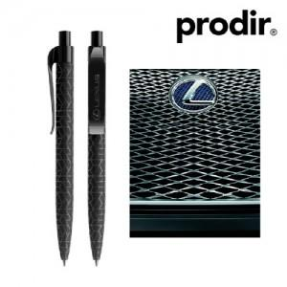 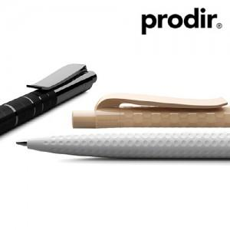

【상세/제작정보】 | .

【인쇄/포장옵션】 | 실크 / 기본 벌크

【공급단가】 | 수량 | 10,000~ | 30,000~ | 50,000~ | 100,000~ | 200,000~
*VAT별도 | 단가 | 8,510원 | 8,190원 | 7,880원 | 7,560원 | 7,370원

【상품 URL】 | https://easy1.co.kr:443/src/goods_detail.php?gdno=4166

